1.連結経営成績 -1P
1.連結経営成績
 | Consolidated Results of Operations |  |  |  |  |  |  |  |  |  |  | (単位：百万円)
 |  |  |  |  |  |  |  |  |  |  | (Unit:Millions of yen)
 | 決算期 |  |  | 売上高 |  | 営業利益 |  | 経常利益 |  | 当期純利益 |  | 備考
 |  |  |  | Net sales |  | Operating income |  | Ordinary income |  | Net income
 |  |  |  |  | 前年比 |  | 利益率 |  | 利益率 |  | 利益率
 |  |  |  |  | Y/Y |  | Ratio |  | Ratio |  | Ratio
 | FYE March'92 | 1992年 | 3月期 | 292,205 | 114.8 | 7,054 | 2.4 | 10,772 | 3.7 | 3,791 | 1.3 | 創立70周年
 | FYE March'93 | 1993年 | 3月期 | 292,722 | 100.2 | 8,859 | 3.0 | 11,713 | 4.0 | 4,572 | 1.6
 | FYE March'94 | 1994年 | 3月期 | 279,362 | 95.4 | 8,636 | 3.1 | 10,582 | 3.8 | 4,539 | 1.6
 | FYE March'95 | 1995年 | 3月期 | 278,485 | 99.7 | 9,013 | 3.2 | 9,418 | 3.4 | 4,760 | 1.7
 | FYE March'96 | 1996年 | 3月期 | 269,186 | 96.7 | 7,683 | 2.9 | 8,281 | 3.1 | 3,664 | 1.4
 | FYE March'97 | 1997年 | 3月期 | 269,502 | 100.1 | 9,848 | 3.7 | 10,641 | 3.9 | 6,880 | 2.6
 | FYE March'98 | 1998年 | 3月期 | 262,730 | 97.5 | 7,591 | 2.9 | 8,186 | 3.1 | 3,793 | 1.4
 | FYE March'99 | 1999年 | 3月期 | 255,744 | 97.3 | 8,562 | 3.3 | 8,875 | 3.5 | 3,445 | 1.3
 | FYE March'00 | 2000年 | 3月期 | 260,907 | 102.0 | 8,765 | 3.4 | 9,284 | 3.6 | 2,569 | 1.0
 | FYE March'01 | 2001年 | 3月期 | 269,063 | 103.1 | 10,694 | 4.0 | 10,330 | 3.8 | 4,215 | 1.6
 | FYE March'02 | 2002年 | 3月期 | 264,015 | 98.1 | 6,839 | 2.6 | 6,928 | 2.6 | 2,399 | 0.9 | 創立80周年
 | FYE March'03 | 2003年 | 3月期 | 268,710 | 101.8 | 7,464 | 2.8 | 7,631 | 2.8 | 2,441 | 0.9
 | FYE March'04 | 2004年 | 3月期 | 264,912 | 98.6 | 6,255 | 2.4 | 6,484 | 2.5 | 2,511 | 0.9
 | FYE March'05 | 2005年 | 3月期 | 261,479 | 98.7 | 5,561 | 2.1 | 6,757 | 2.6 | 3,449 | 1.3
 | FYE March'06 | 2006年 | 3月期 | 260,991 | 99.8 | 6,987 | 2.7 | 8,080 | 3.1 | 4,911 | 1.9
 | FYE March'07 | 2007年 | 3月期 | 269,776 | 103.4 | 7,704 | 2.9 | 9,181 | 3.4 | 4,122 | 1.5
 | FYE March'08 | 2008年 | 3月期 | 278,686 | 103.3 | 4,267 | 1.5 | 5,132 | 1.8 | 1,406 | 0.6
 | FYE March'09 | 2009年 | 3月期 | 289,015 | 103.7 | 6,401 | 2.2 | 7,196 | 2.5 | (1,067) | -0.3
 | FYE March'10 | 2010年 | 3月期 | 284,536 | 98.5 | 11,805 | 4.1 | 12,388 | 4.4 | 7,031 | 2.6
 | FYE March'11 | 2011年 | 3月期 | 284,048 | 99.8 | 9,997 | 3.5 | 10,600 | 3.7 | 3,785 | 1.3
 | FYE March'12 | 2012年 | 3月期 | 289,980 | 102.1 | 4,738 | 1.6 | 5,252 | 1.8 | 242 | 0.1 | 創立90周年
 | FYE March'13 | 2013年 | 3月期 | 293,002 | 101.0 | 4,540 | 1.5 | 6,452 | 2.2 | 3,287 | 1.1
 | FYE March'14 | 2014年 | 3月期 | 315,399 | 107.6 | 11,645 | 3.7 | 13,539 | 4.3 | 11,033 | 3.5
 | FYE March'15 | 2015年 | 3月期 | 319,393 | 101.3 | 14,247 | 4.5 | 17,610 | 5.5 | 21,068 | 6.6
 | FYE March'16 | 2016年 | 3月期 | 338,437 | 106.0 | 17,110 | 5.1 | 19,229 | 5.7 | 13,903 | 4.1
 | FYE March'17 | 2017年 | 3月期 | 353,217 | 104.4 | 24,254 | 6.9 | 26,367 | 7.5 | 18,147 | 5.1
 | FYE March'18 | 2018年 | 3月期 | 353,432 | 100.1 | 20,377 | 5.8 | 21,993 | 6.2 | 15,216 | 4.3
 | FYE March'19 | 2019年 | 3月期 | 350,270 | 99.1 | 16,746 | 4.8 | 19,217 | 5.5 | 11,844 | 3.4
 | *FYE Decmber'19 | *2019年 | 12月期 | 288,187 | ― | 15,605 | 5.4 | 17,002 | 5.9 | 12,047 | 4.2 | 決算期変更
 | FYE Decmber'20 | 2020年 | 12月期 | 344,048 | ― | 18,523 | 5.4 | 19,641 | 5.7 | 11,836 | 3.4
 | FYE Decmber'21 | 2021年 | 12月期 | 338,571 | 98.4 | 19,307 | 5.7 | 21,708 | 6.4 | 13,519 | 4.0 | 収益基準組替前
 | **FYE Decmber'21 | **2021年 | 12月期 | 292,557 | ― | 19,307 | 6.6 | 21,708 | 7.4 | 13,519 | 4.6 | 収益基準組替後
 | FYE Decmber'22 | 2022年 | 12月期 | 303,921 | 103.9 | 12,845 | 4.2 | 13,646 | 4.5 | 8,099 | 2.7 | 創立100周年
 | FYE Decmber'23 | 2023年 | 12月期 | 332,590 | 109.4 | 18,622 | 5.6 | 21,285 | 6.4 | 14,133 | 4.2
 | FYE Decmber'24 | 2024年 | 12月期 | 331,129 | 99.6 | 11,065 | 3.3 | 13,348 | 4.0 | 8,113 | 2.5

 | 「*2019年12月期」：国内 2019年4⽉〜12⽉累計、海外 2019年1⽉〜12⽉累計
 | * FYE Decmber'19 full-year results: Cumulative totals for April to December 2019 in the case of domestic business and
 | January to December 2019 in the case of overseas business.
 | 「2022年12月期」より「収益認識に関する会計基準」（企業会計基準第29号 2020年３月31日）等を適用しております。前年度の比較を行うため、同収益認識基準に組み替えた「**2021年12月期」を記載しております。 As the "Accounting Standard for Revenue Recognition" (ASBJ Statement No. 29, March 31, 2020) and other standards have been applied from the beginning of the fiscal year ending December 31, 2022. "**Fiscal year ended December 31, 2021",which has been reclassified to ASBJ Statement No. 29 base, in order to make comparisons with the previous year.
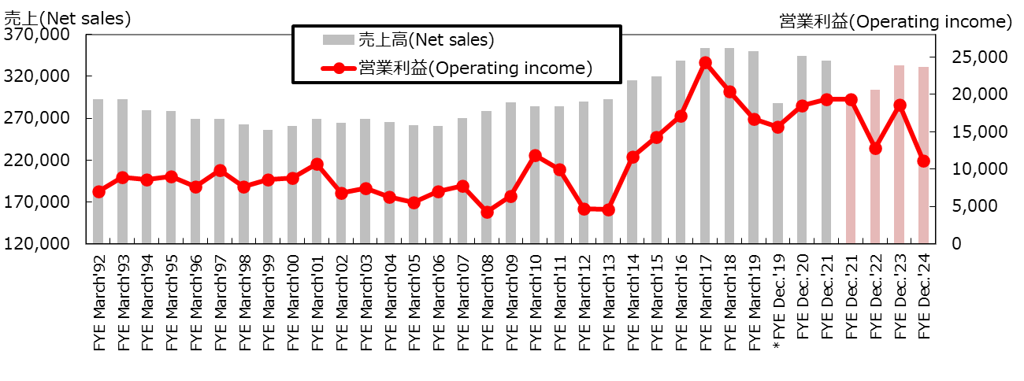

新収益認識基準ベース
(New Revenue recognition Standard)

7.国内の市場情報 (グラフ)-P10
7.国内の市場情報 Japanese Market Data

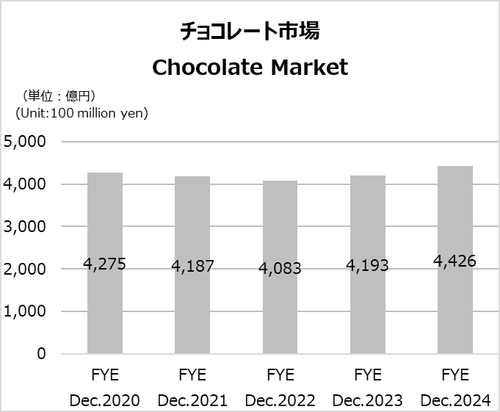
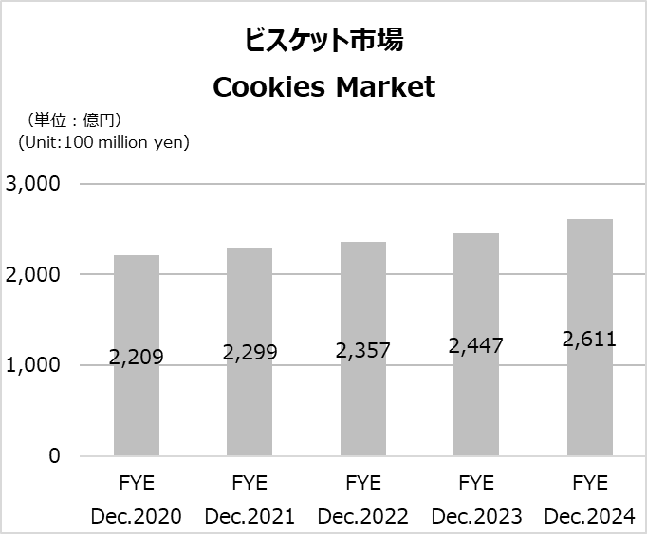

（出所：インテージSRI+） (Source: Intage SRI+) | （出所：インテージSRI+） (Source: Intage SRI+)

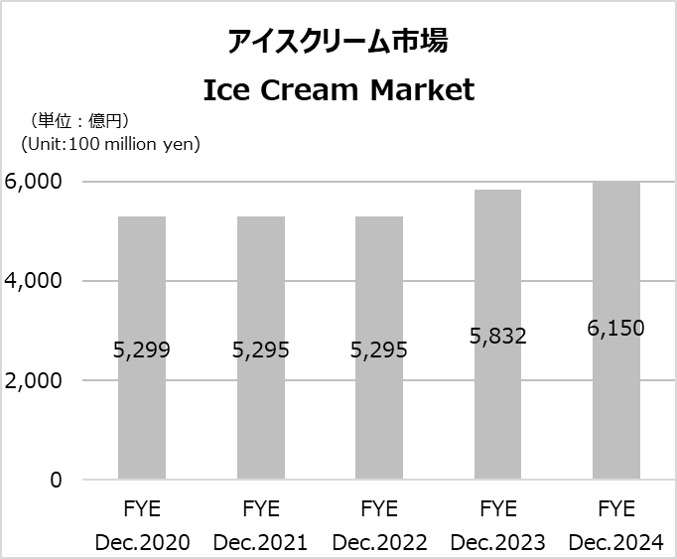
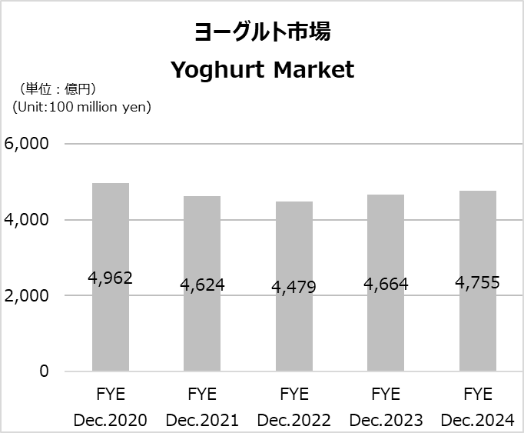

（出所：インテージSRI+） (Source: Intage SRI+) | （出所：インテージSRI+） (Source: Intage SRI+)

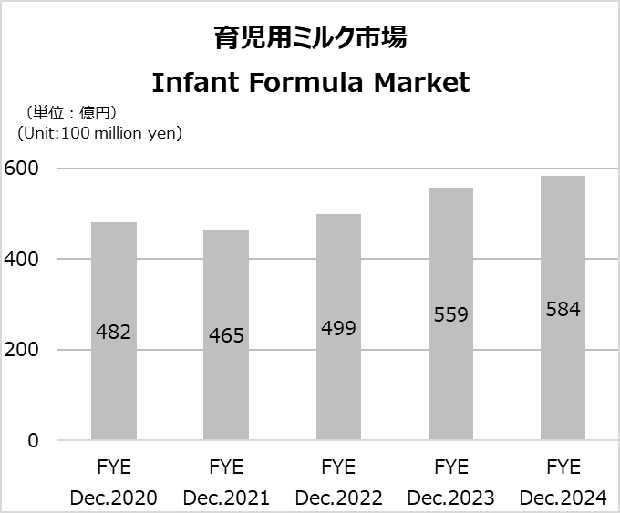
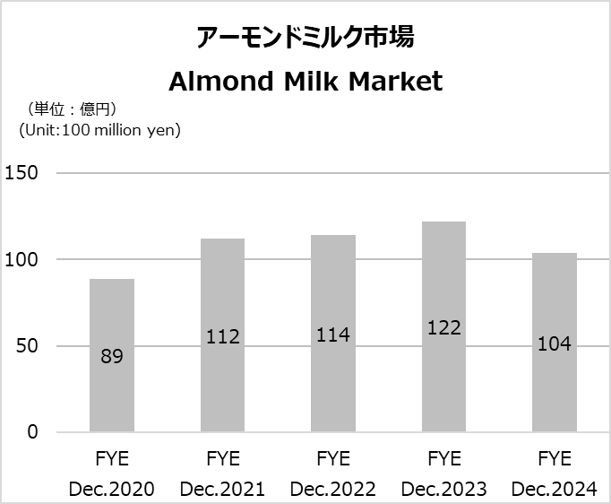

（出所：インテージSRI＋/SCI推計） (Source: Intage SRI+/SCI estimates) | （出所：インテージSRI+） (Source: Intage SRI+)

